Title
 | الجــــهاز المركزي للاحصـــاء الفلسطـــيني

بيانات فلسطين حول مؤشرات التنمية المستدامة
أهداف التنمية المستدامة لأجندة 2030

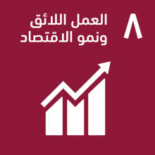
الهدف 8
تعزيز النمو الاقتصادي المطرد والشامل للجميع والمستدام، والعمالة الكاملة والمنتجة، وتوفير العمل اللائق للجميع

